PORTADA
Informe consumo de alimentos fuera del hogar
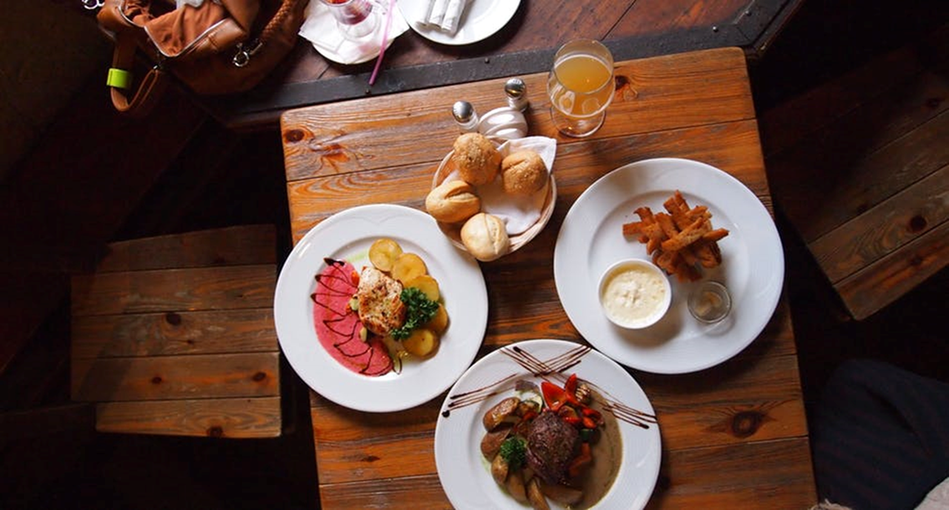

 | Principales variables
 | Perfil sociodemografico
 | Lugares y motivos de consumo
 | Metodología
 | Glosario Variables
 | Conclusiones

VARIABLES
Informe consumo de alimentos fuera del hogar

Variables utilizadas en el informe

 | Periodicidad

 | Trim 1: de Enero a Marzo
 | Trim 2: de Abril a Junio
 | Trim 3: de Julio a Septiembre
 | Trim 4: de Octubre a Diciembre
 | TAM : Ultimos 12 meses

 | Variables

 | Volumen (millones de consumiciones): Volumen total en consumiciones realizado por los individuos residentes en España.
 | Volumen (millones de kilos consumidos): Volumen total de kilos consumidos por los individuos residentes en España.
 | Valor (euros): Gasto total realizado por los individuos residentes en España.
 | Penetración (%): Porcentaje de Individuos que han consumido el producto/categoria a lo largo del periodo de estudio.
 | Frecuencia: Actos de consumo.
 | Consumo medio (consumiciones medias porconsumidor): Promedio de consumiciones por consumidor en el periodo de estudio.
 | Consumo medio (kilos por consumidor): Promedio de kilos consumidos por consumidor en el periodo de estudio.
 | Consumo por acto (consumiciones): Número de consumiciones por acto de consumo de fuera de casa
 | Consumo per cápita (Kilos o litros por individuo): Ratio entre volumen total y total individuos.
 | Gasto per cápita (euros por individuo): Ratio entre gasto total y total individuos.
 | Precio medio (€/kg o €/l): Precio medio pagado por kilo o litro.
 | Regiones

 | AMB: Área metropolitana de Barcelona.
 | Rto Cat Aragón: Zaragoza, Huesca, Islas Baleares, Tarragona, Lleida y Girona.
 | Levante: Castellón, Valencia, Alicante, Murcia y Albacete.
 | Andalucia: Cádiz, Málaga, Granada, Almería, Jaén, Córdoba, Sevilla, Huelva y Badajoz.
 | AMM: Área metropolitana de Madrid.
 | Resto Centro: Zamora, Valladolid, Soria, Segovia, Salamanca, Ávila, Guadalajara, Teruel, Cuenca, Ciudad Real, Toledo y Cáceres.
 | Norte Centro: Cantabria, Palencia, Burgos, La Rioja, Álava, Navarra, Vizcaya y Guipúzcoa.
 | Noroeste: A Coruña, Pontevedra, Ourense, Lugo, Asturias y León.
 | * No se incluye Canarias
NOROESTE
RESTO CENTRO
ANDALUCÍA
LEVANTE
REST. CAT/ARAGÓN
AMM
AMB
NORTE CENTRO

